Memória de Cálculo 01
PREFEITURA MUNICIPAL DE SOUSA
MEMÓRIA DE CÁLCULO - 01
Obra: CONSTRUÇÃO DO CENTRO DE ATENÇÃO PSICOSSOCIAL INFATIL - CAPS I, MUNICÍPIO DE SOUSA/PB
Contratada: IWK CONSTRUÇÕES E PROJETOS EIRELI - ME
Contrato: 260/2022 |  |  | Licitação: CR 13/2021
Data: 24/03/2022 |  |  | Medição: | 1ª | Período: 24/03/2022 a 10/05/2022

1.0 | SERVIÇOS PRELIMINARES
1.01 | LOCAÇÃO DA OBRA - EXECUÇÃO DE GABARITO
 |  |  |  |  |  | Área de locação da obra | = | 466.57 | m²

 |  | MEDIÇÃO ANTERIOR |  | .................................................................................................... |  |  | = | 0.00 | m²
 |  | NESTA MEDIÇÃO |  | .................................................................................................... |  |  | = | 466.57 | m²
 |  | TOTAL ACUMULADO |  | .................................................................................................... |  |  | = | 466.57 | m²
1.04 | LIMPEZA MECANIZADA DE CAMADA VEGETAL, VEGETAÇÃO E PEQUENAS ÁRVORES (DIÂMETRO DE TRONCO MENOR QUE 0,20 M), COM TRATOR DE ESTEIRAS
 |  |  |  |  |  | Área de limpeza da camada vegetal | = | 1,114.50 | m²

 |  | MEDIÇÃO ANTERIOR |  | .................................................................................................... |  |  | = | 0.00 | m²
 |  | NESTA MEDIÇÃO |  | .................................................................................................... |  |  | = | 1,114.50 | m²
 |  | TOTAL ACUMULADO |  | .................................................................................................... |  |  | = | 1,114.50 | m²
1.02 | Placa de obra em chapa aço galvanizado, instalada
 |  |  |  | Área (C x A) = | comprimento | altura
 |  |  |  | Placa 01 | 2.00 | 3.00 | = | 6.00 | m²
 |  |  |  |  |  | TOTAL | = | 6.00 | m²

 |  | MEDIÇÃO ANTERIOR |  | .................................................................................................... |  |  | = | 0.00 | m²
 |  | NESTA MEDIÇÃO |  | .................................................................................................... |  |  | = | 6.00 | m²
 |  | TOTAL ACUMULADO |  | .................................................................................................... |  |  | = | 6.00 | m²
1.05 | Barracão para escritório de obra porte pequeno s=25,41m2 com materiais novos
 |  |  |  |  |  | Quantidade | = | 1.00 | unid

 |  | MEDIÇÃO ANTERIOR |  | .................................................................................................... |  |  | = | 0.00 | unid
 |  | NESTA MEDIÇÃO |  | .................................................................................................... |  |  | = | 1.00 | unid
 |  | TOTAL ACUMULADO |  | .................................................................................................... |  |  | = | 1.00 | unid
1.06 | Instalação provisória de energia elétrica, aerea, trifasica, em poste galvanizado, exclusive fornecimento do medidor
 |  |  |  |  |  | Quantidade | = | 1.00 | unid

 |  | MEDIÇÃO ANTERIOR |  | .................................................................................................... |  |  | = | 0.00 | unid
 |  | NESTA MEDIÇÃO |  | .................................................................................................... |  |  | = | 1.00 | unid
 |  | TOTAL ACUMULADO |  | .................................................................................................... |  |  | = | 1.00 | unid
2.0 | ADMINISTRAÇÃO DA OBRA
2.01 | ATERRO MANUAL DE VALAS COM SOLO ARGILO-ARENOSO E COMPACTAÇÃO MECANIZADA
 |  |  |  | Vez | Área (m²) | Altura (m)
 |  |  | Volume (m³) | 1.00 | 228.23 | 0.35 | = | 79.88 | m³

 |  | MEDIÇÃO ANTERIOR |  | .................................................................................................... |  |  | = | 0.00 | m³
 |  | NESTA MEDIÇÃO |  | .................................................................................................... |  |  | = | 79.88 | m³
 |  | TOTAL ACUMULADO |  | .................................................................................................... |  |  | = | 79.88 | m³
2.02 | ARGILA, ARGILA VERMELHA OU ARGILA ARENOSA (RETIRADA NA JAZIDA, SEM TRANSPORTE)
 |  |  | Vez | X1 (m) | Y1 (m) | Z1 (m)
 |  | Estimativa de volume (m³) | 1.00 | 1,114.50 | 0.30 | 1.25 | = | 417.94 | m³

 |  | MEDIÇÃO ANTERIOR |  | .................................................................................................... |  |  | = | 0.00 | 0.00
 |  | NESTA MEDIÇÃO |  | .................................................................................................... |  |  | = | 417.94 | 0.00
 |  | TOTAL ACUMULADO |  | .................................................................................................... |  |  | = | 417.94 | 0.00
2.03 | TRANSPORTE COM CAMINHÃO BASCULANTE DE 10 M³, EM VIA URBANA PAVIMENTADA, ADICIONAL PARA DMT EXCEDENTE A 30 KM
 |  |  |  |  | Km | Volume (m³)
 |  |  |  | Volume (m³) | 20.00 | 417.94 | = | 8,358.80 | m³/km

 |  | MEDIÇÃO ANTERIOR |  | .................................................................................................... |  |  | = | 0.00 | m³/km
 |  | NESTA MEDIÇÃO |  | .................................................................................................... |  |  | = | 8,358.80 | m³/km
 |  | TOTAL ACUMULADO |  | .................................................................................................... |  |  | = | 8,358.80 | m³/km
2.04 | EXECUÇÃO E COMPACTAÇÃO DE ATERRO COM SOLO PREDOMINANTEMENTE ARGILOSO - EXCLUSIVE SOLO, ESCAVAÇÃO, CARGA E TRANSPORTE
 |  |  |  |  | Vez | Volume (m³)
 |  |  |  | Volume (m³) | 1.00 | 417.94 | = | 417.94 | m³

 |  | MEDIÇÃO ANTERIOR |  | .................................................................................................... |  |  | = | 0.00 | m³
 |  | NESTA MEDIÇÃO |  | .................................................................................................... |  |  | = | 417.94 | m³
 |  | TOTAL ACUMULADO |  | .................................................................................................... |  |  | = | 417.94 | m³
2.05 | ESCAVAÇÃO MANUAL PARA BLOCO DE COROAMENTO OU SAPATA (INCLUINDO ESCAVAÇÃO PARA COLOCAÇÃO DE FÔRMAS)
 |  |  |  | Volume (m³) | Vez | Volume (m³)
 |  |  |  |  | 1.00 | 91.89 | = | 91.89 | m³
 |  |  |  |  | 1.00 | 5.12 | = | 5.12 | m³
 |  |  |  |  |  | TOTAL | = | 97.01 | m³

 |  | MEDIÇÃO ANTERIOR |  | .................................................................................................... |  |  | = | 0.00 | m³
 |  | NESTA MEDIÇÃO |  | .................................................................................................... |  |  | = | 97.01 | m³
 |  | TOTAL ACUMULADO |  | .................................................................................................... |  |  | = | 97.01 | m³
2.06 | REATERRO MANUAL DE VALAS COM COMPACTAÇÃO MECANIZADA
 |  |  |  | Volume (m³) | Vez | Volume (m³)
 |  |  |  |  | 1.00 | 76.32 | = | 76.32 | m³
 |  |  |  |  |  | TOTAL | = | 76.32 | m³

 |  | MEDIÇÃO ANTERIOR |  | .................................................................................................... |  |  | = | 0.00 | m³
 |  | NESTA MEDIÇÃO |  | .................................................................................................... |  |  | = | 76.32 | m³
 |  | TOTAL ACUMULADO |  | .................................................................................................... |  |  | = | 76.32 | m³
2.07 | LASTRO DE CONCRETO MAGRO, APLICADO EM PISOS, LAJES SOBRE SOLO OU RADIERS, ESPESSURA DE 5 CM
 |  |  |  | Volume (m³) | Vez | Área (m²)
 |  |  |  |  | 1.00 | 39.95 | = | 39.95 | m³
 |  |  |  |  |  | TOTAL | = | 39.95 | m³

 |  | MEDIÇÃO ANTERIOR |  | .................................................................................................... |  |  | = | 0.00 | m³
 |  | NESTA MEDIÇÃO |  | .................................................................................................... |  |  | = | 39.95 | m³
 |  | TOTAL ACUMULADO |  | .................................................................................................... |  |  | = | 39.95 | m³
2.08 | ALVENARIA DE EMBASAMENTO EM TIJOLO CERÂMICO FURADO C/ ARGAMASSA CIMENTO E AREIA 1:4
 |  | Volume (m³) | Vez | X1 (m) | Y2 (m) | Z1 (m)
 |  |  | 1.00 | 140.00 | 0.15 | 0.19 | = | 3.99 | m³
 |  |  | 1.00 | 35.04 | 0.10 | 0.19 | = | 0.67 | m³
 |  |  |  |  |  | TOTAL | = | 4.66 | m³

 |  | MEDIÇÃO ANTERIOR |  | .................................................................................................... |  |  | = | 0.00 | m³
 |  | NESTA MEDIÇÃO |  | .................................................................................................... |  |  | = | 4.66 | m³
 |  | TOTAL ACUMULADO |  | .................................................................................................... |  |  | = | 4.66 | m³
2.09 | Forma plana para fundações, em compensado resinado 12mm, 07 usos
 |  |  |  | Fundações | 1.00 | 47.65
 |  |  |  | Pilares de arranque | 1.00 | 76.37
 |  |  |  | Baldrame | 1.00 | 131.75
 |  |  |  |  |  | TOTAL | = | 255.77 | m²
 |  |  |  |  |  |  | = | 255.77 | m²

 |  | MEDIÇÃO ANTERIOR |  | .................................................................................................... |  |  | = | 0.00 | m²
 |  | NESTA MEDIÇÃO |  | .................................................................................................... |  |  | = | 255.77 | m²
 |  | TOTAL ACUMULADO |  | .................................................................................................... |  |  | = | 255.77 | m²

2.10 | ARMAÇÃO DE BLOCO, VIGA BALDRAME E SAPATA UTILIZANDO AÇO CA-60 DE 5 MM - MONTAGEM. AF_06/2017
 |  |  |  | Fundações | 1.00 | 19.94
 |  |  |  | Pilares de arranque | 1.00 | 126.80
 |  |  |  | Baldrame | 1.00 | 129.20

 |  |  |  |  |  | TOTAL | = | 275.94 | kg

 |  | MEDIÇÃO ANTERIOR |  | .................................................................................................... |  |  | = | 0.00 | kg
 |  | NESTA MEDIÇÃO |  | .................................................................................................... |  |  | = | 275.94 | kg
 |  | TOTAL ACUMULADO |  | .................................................................................................... |  |  | = | 275.94 | kg
2.11 | ARMAÇÃO DE BLOCO, VIGA BALDRAME OU SAPATA UTILIZANDO AÇO CA-50 DE 10 MM - MONTAGEM. AF_06/2017
 |  |  |  | Fundações | 1.00 | 472.84
 |  |  |  | Pilares de arranque | 1.00 | 380.70
 |  |  |  | Baldrame | 1.00 | 610.70

 |  |  |  |  |  | TOTAL | = | 1,464.24 | kg

 |  | MEDIÇÃO ANTERIOR |  | .................................................................................................... |  |  | = | 0.00 | kg
 |  | NESTA MEDIÇÃO |  | .................................................................................................... |  |  | = | 1,464.24 | kg
 |  | TOTAL ACUMULADO |  | .................................................................................................... |  |  | = | 1,464.24 | kg
2.12 | CONCRETO FCK = 25MPA, TRAÇO 1:2,3:2,7 (EM MASSA SECA DE CIMENTO/ AREIA MÉDIA/ BRITA 1) - PREPARO MECÂNICO COM BETONEIRA 400 L. AF_05/2021
 |  |  |  | Fundações | 1.00 | 10.43
 |  |  |  | Pilares de arranque | 1.00 | 13.04
 |  |  |  | Baldrame | 1.00 | 4.20

 |  |  |  |  |  | TOTAL | = | 27.67 | m³

 |  | MEDIÇÃO ANTERIOR |  | .................................................................................................... |  |  | = | 0.00 | m³
 |  | NESTA MEDIÇÃO |  | .................................................................................................... |  |  | = | 27.67 | m³
 |  | TOTAL ACUMULADO |  | .................................................................................................... |  |  | = | 27.67 | m³
2.13 | LANÇAMENTO COM USO DE BALDES, ADENSAMENTO E ACABAMENTO DE CONCRETO EM ESTRUTURAS. AF_12/2015
 |  |  |  | Fundações | 1.00 | 10.43
 |  |  |  | Pilares de arranque | 1.00 | 13.04
 |  |  |  | Baldrame | 1.00 | 4.20

 |  |  |  |  |  | TOTAL | = | 27.67 | m³

 |  | MEDIÇÃO ANTERIOR |  | .................................................................................................... |  |  | = | 0.00 | m³
 |  | NESTA MEDIÇÃO |  | .................................................................................................... |  |  | = | 27.67 | m³
 |  | TOTAL ACUMULADO |  | .................................................................................................... |  |  | = | 27.67 | m³

Cajazeiras/PB, 10 de Maio de 2022.
___________________________
Igor Brasil Lins
CPF:083.431.244-13

RF 01
OBRA: CONSTRUÇÃO DO CENTRO DE ATENÇÃO PSICOSSOCIAL INFATIL - CAPS I | LICITAÇÃO: CR 13/2021
CONTRATADA: IWK CONSTRUÇÕES E PROJETOS | MEDIÇÃO: 01
CONTRATO Nº: 260/2022 | DATA: 22/03/2022 a 30/05/2022

RELATÓRIO FOTOGRÁFICO

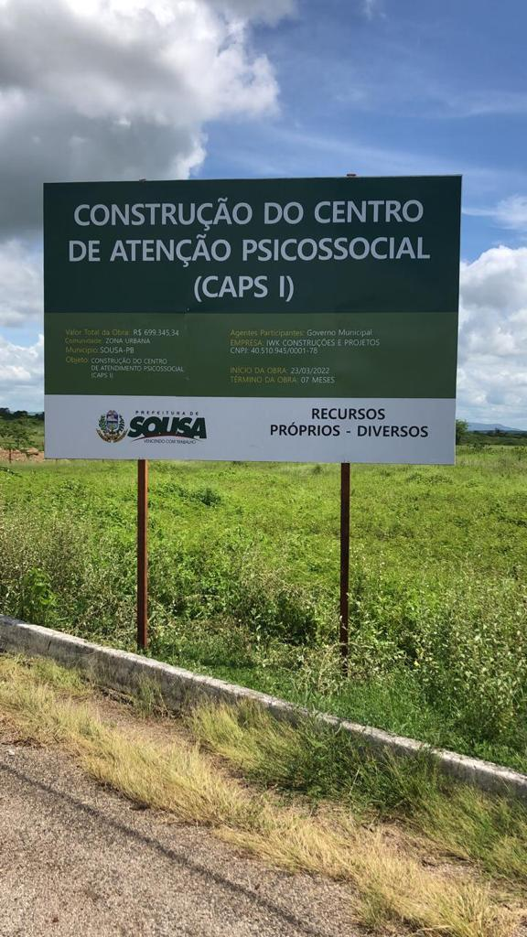

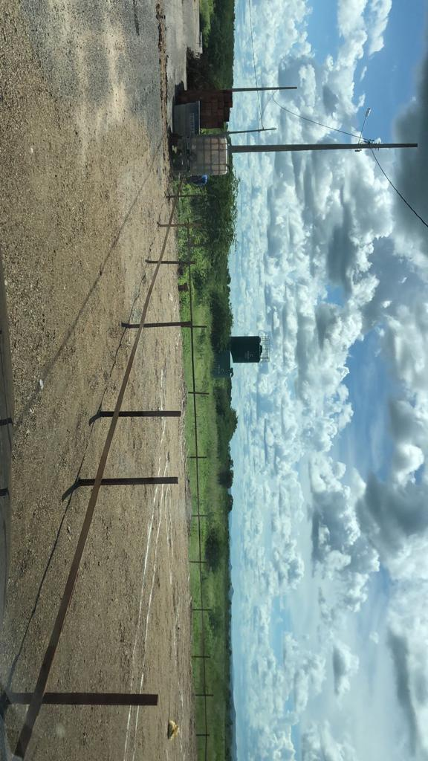

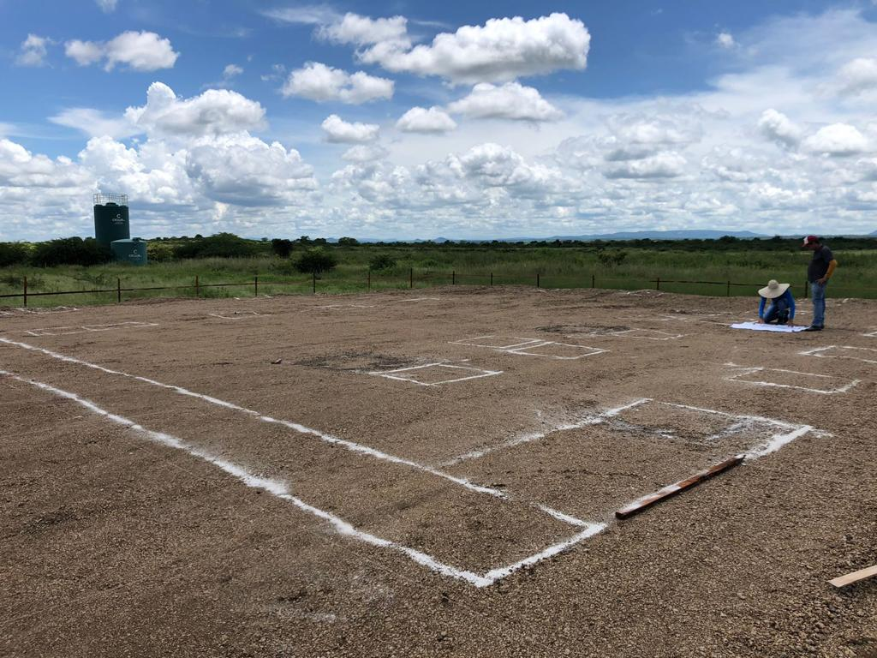

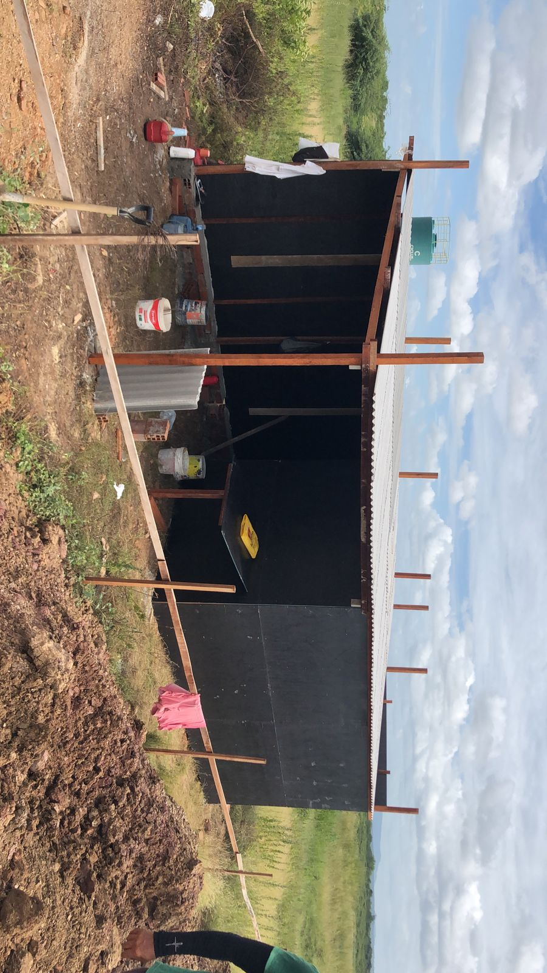

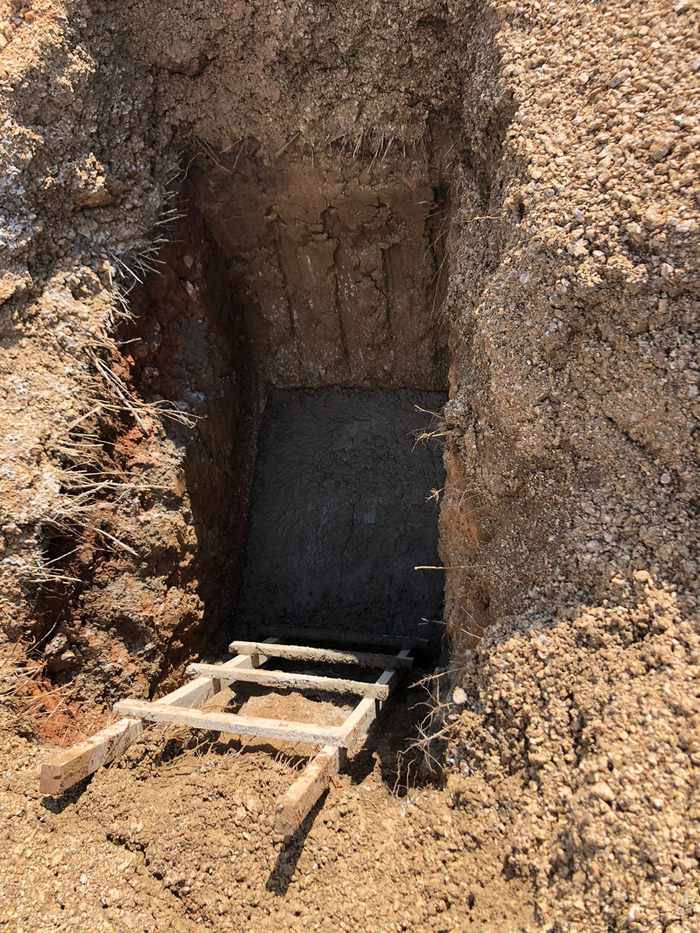

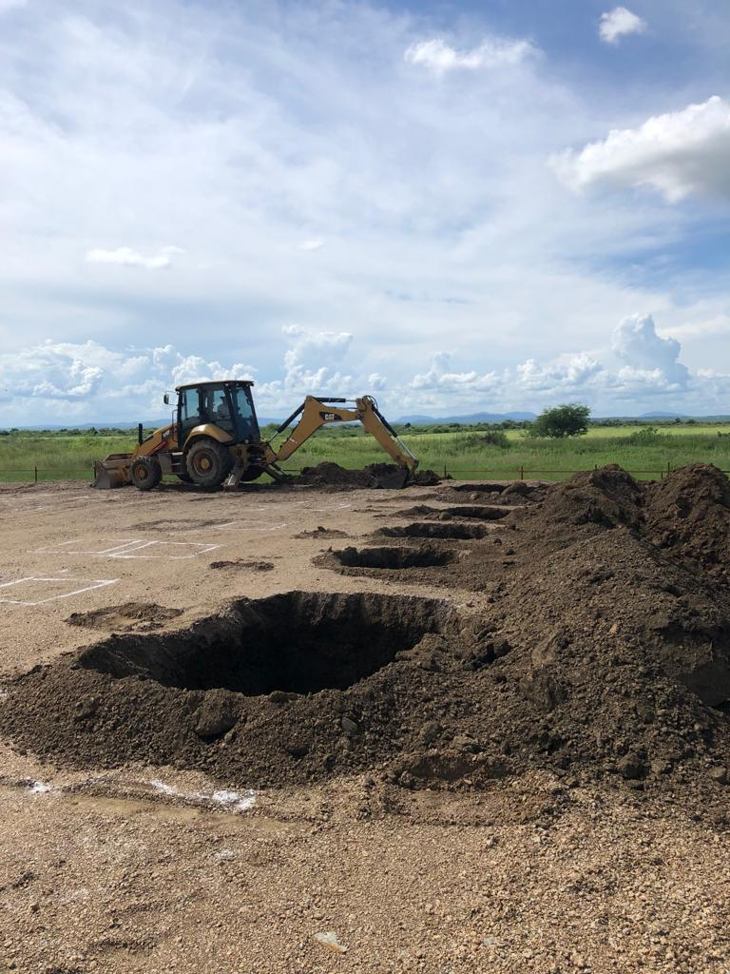

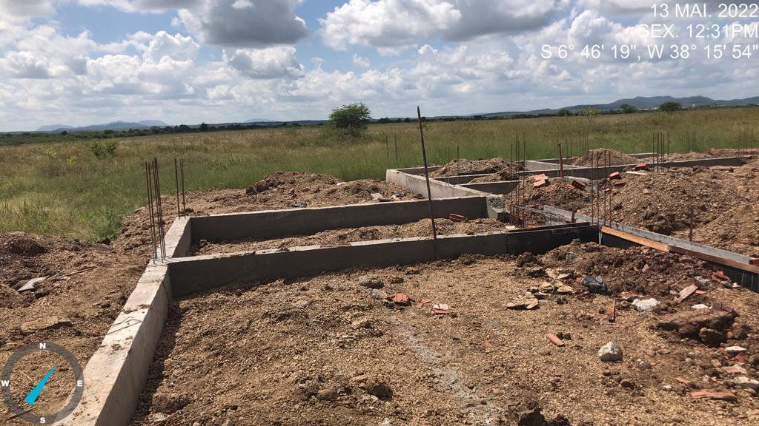

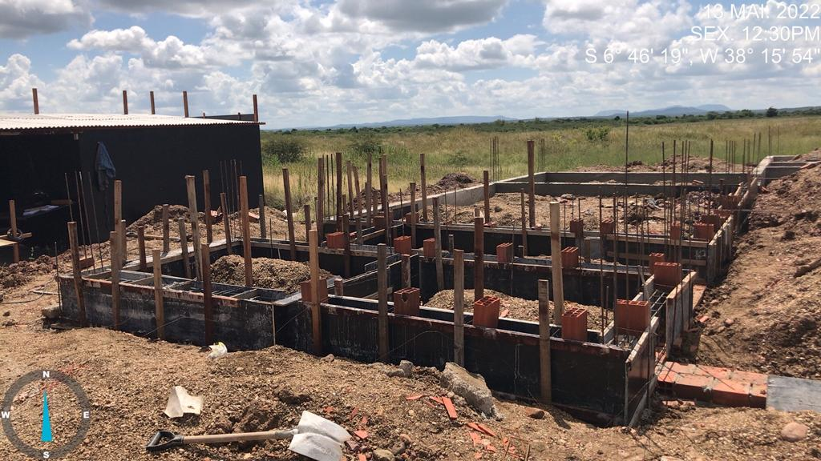

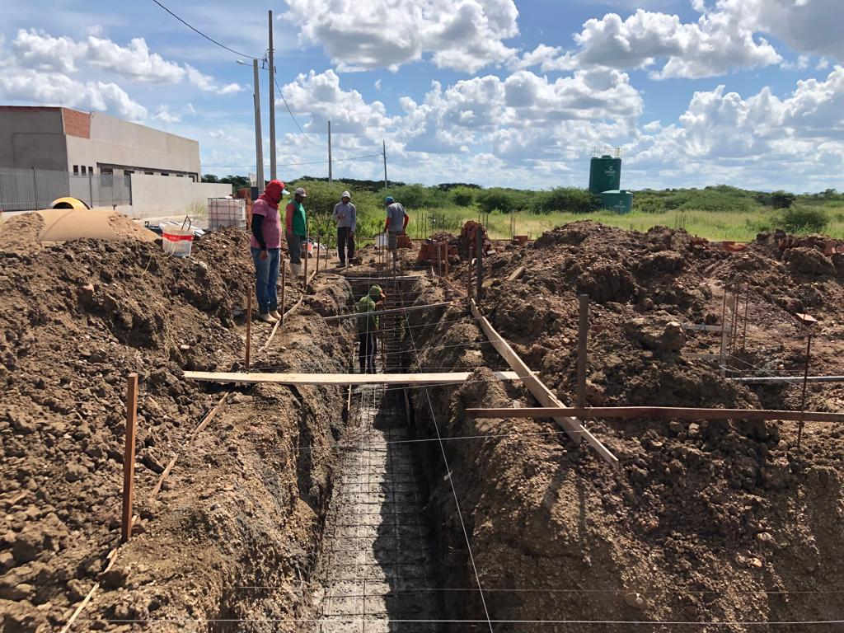

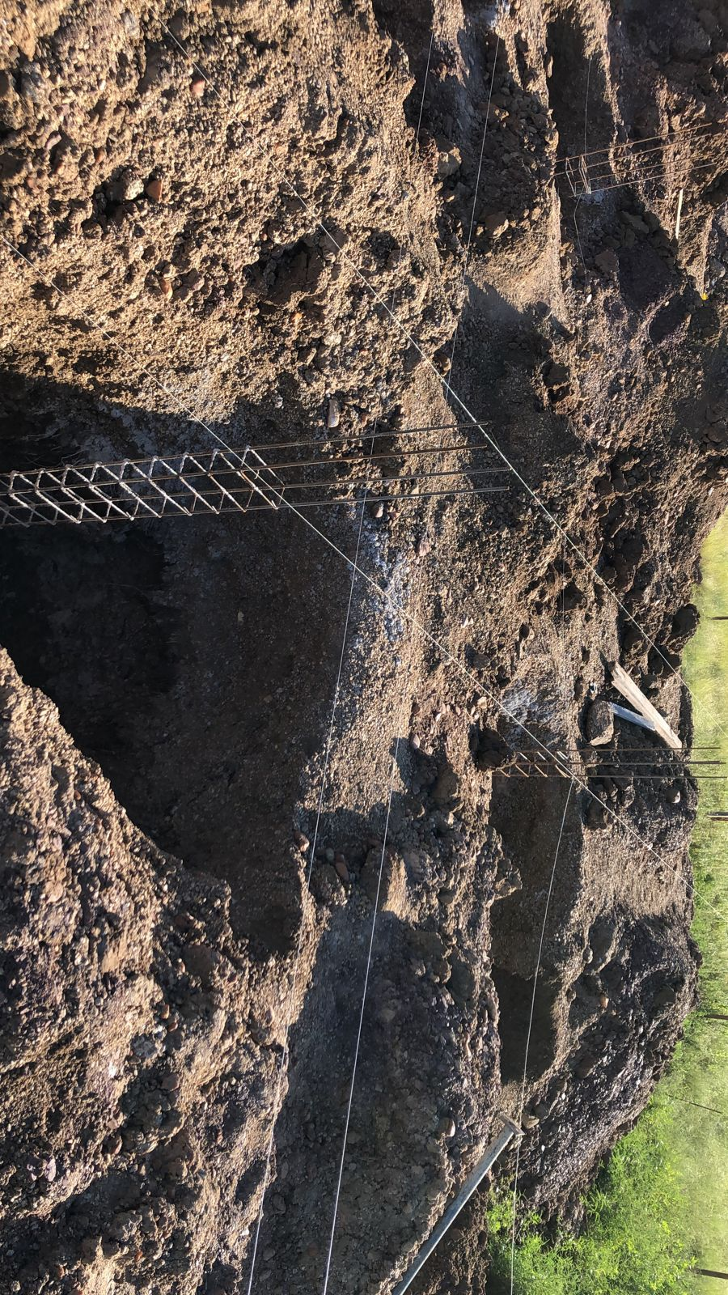

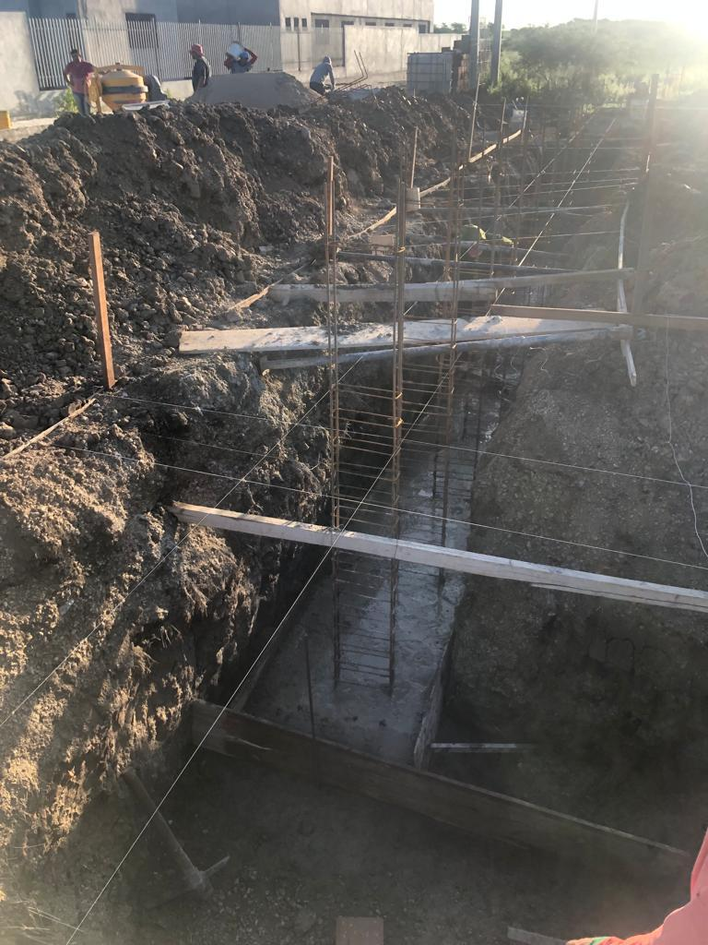

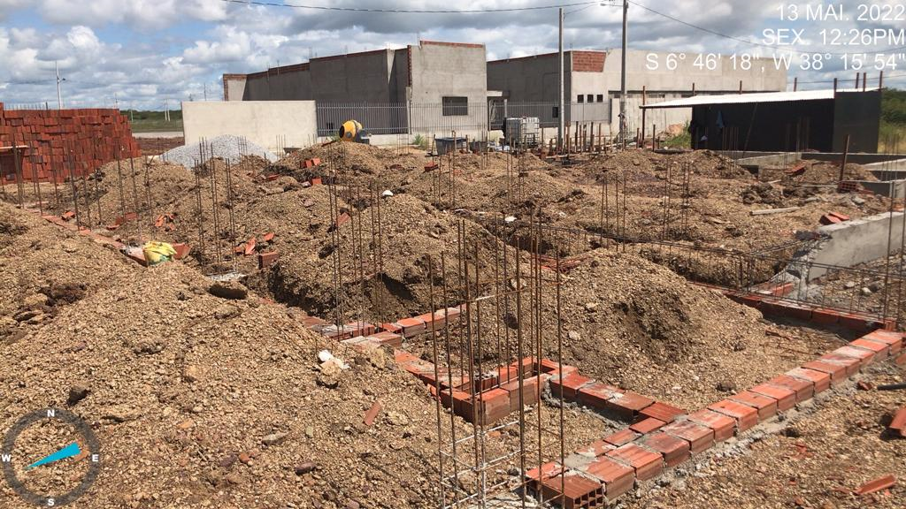

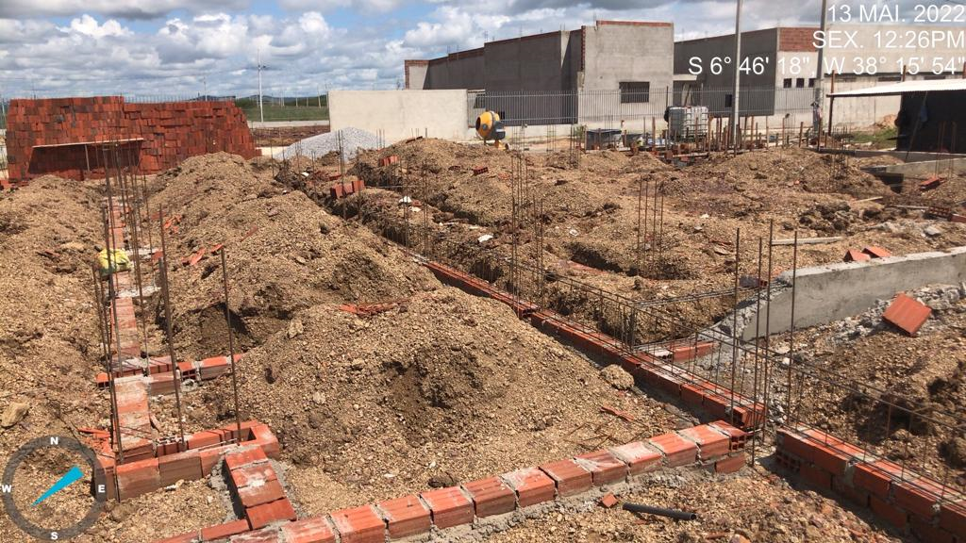

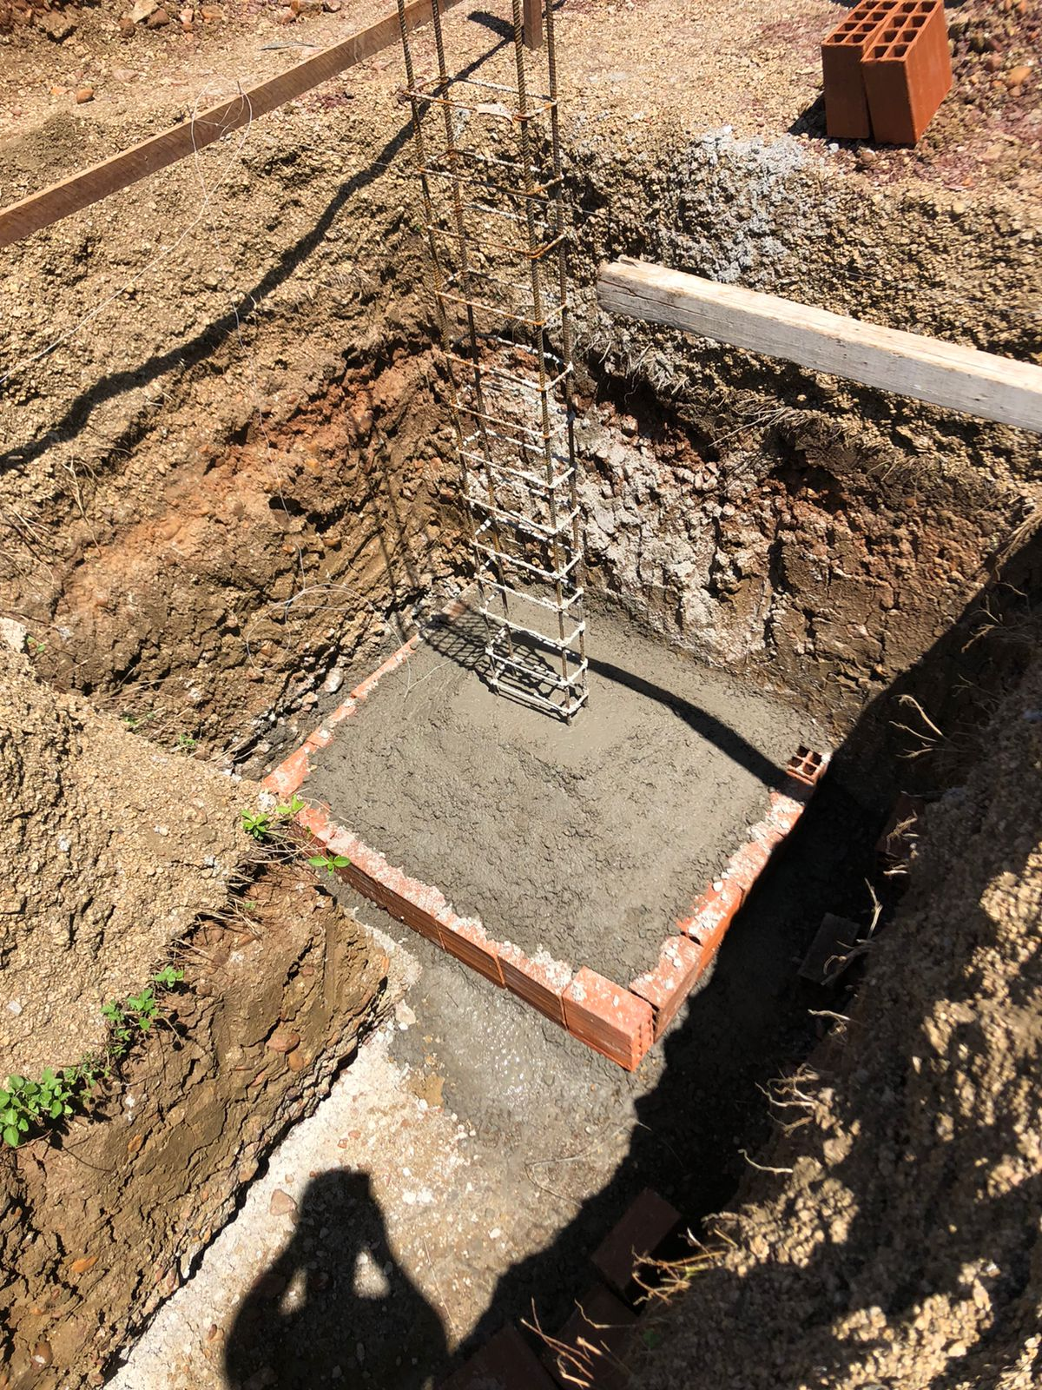

Sousa/PB, 30 de maio de 2022.
___________________________
Igor Brasil Lins
CPF:083.431.244-13

